상품제안서
아크 헤드폰 거치대 스탠드 | 상품코드: S46029

 |  |  |  |  |  |  | 02-713-8555 | www.synergygift.co.kr
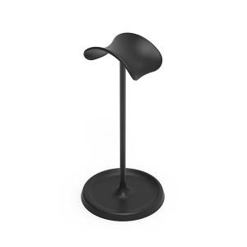

【상세/제작정보】

【인쇄/포장옵션】 | 풀칼라 / 포장지포장

【공급단가】 | 수량 | 50~ | 100~ | 300~ | 1,000~ | 5,000~
*VAT별도 | 단가 | 5,500원 | 5,300원 | 5,050원 | 4,810원 | 4,650원

【상품 URL】 | https://www.synergygift.co.kr:443/src/goods_detail.php?gdno=46029

